ANEXO II
Texto Vigente | Proposta de Redação | Justificativa
ANEXO II REQUISITOS DE SEGURANÇA ESPECÍFICOS PARA MÁQUINAS UTILIZADAS NAS INDÚSTRIAS DE ABATE E PROCESSAMENTO DE CARNES E DERIVADOS DESTINADOS AO CONSUMO HUMANO

1. Para fins do atendimento do item 36.7.1 desta Norma, estão abrangidos no presente anexo as seguintes máquinas de uso exclusivo na indústria de abate e processamento de carnes de derivados destinados ao consumo humano: (Alterado pela Portaria MTb n.º 99, de 08 de fevereiro de 2018)
I. Máquina automática para descourear e retirar pele e película;
II. Máquina aberta para descourear e retirar pele;
III. Máquina de repasse de moela;
IV. Máquina Serra de Fita (Inserido pela Portaria MTb n.º 99, de 08 de fevereiro de 2018)
V. Máquina para corte de carcaças de animais de médio e grande porte. (Inserido pela Portaria MTb n.º 1.087, de 18 de dezembro de 2018)
I - Máquina automática para descourear e retirar pele e película
1.1 A máquina automática para descourear e retirar pele e película de carnes destinadas ao consumo humano é definida para fins deste anexo como a máquina com cilindros de tração e lâmina utilizada para descourear e retirar a pele e a película de carnes, com alimentação por esteira transportadora, sistema de retenção e esteira de descarga, conforme exemplificado nas figuras 1 e 2.
1.1.1 A máquina deve ser utilizada dentro dos limites estabelecidos no manual de instruções.
Figura 1 - Máquina automática de descourear e retirar pele e película

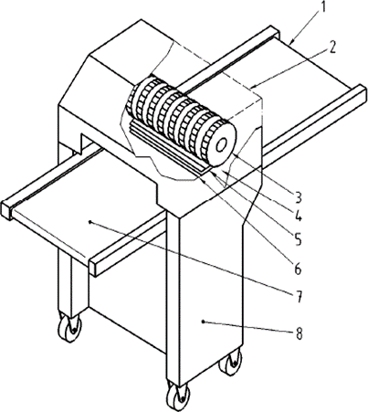

Legenda:
1. Esteira transportadora de descarga (saída do produto);
2. Proteção móvel;
3. Cilindros de retenção;
4. Suporte da lâmina;
5. Lâmina;
6. Cilindro dentado ou de transporte;
7. Esteira transportadora de alimentação;
8. Carenagem/Sistema motriz.
Fonte: Norma Técnica EN 12355:2003 + A1: 2010
Figura 2 - Detalhe do sistema de corte e transporte de uma máquina automática de descourear e retirar pele e película

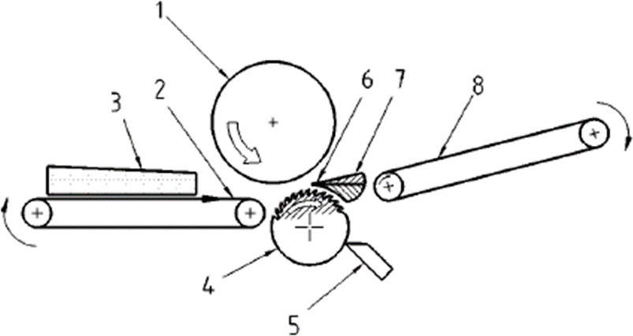

Legenda:
1. Cilindro de retenção;
2. Esteira transportadora para alimentação;
3. Produto;
4. Cilindro dentado tracionado;
5. Raspador;
6. Lâmina;
7. Suporte da lâmina;
8. Esteira transportadora de descarga (saída do produto).
Fonte: Norma Técnica EN 12355:2003 + A1: 2010
1.1.2 Os perigos mecânicos (figura 3) e os requisitos de segurança abrangidos neste anexo se referem ao tipo de máquina descrita no item 1.1 e seus limites de aplicação.
1.1.2.1 Deve ser realizada uma prévia avaliação de risco da máquina, após a sua instalação, longo período de inatividade ou quando ocorrer mudança do processo operacional, em relação ao trabalhador, para evitar riscos adicionais oriundos do processo e das condições do ambiente de trabalho.
Figura 3 - Zonas de perigo da máquina automática de descourear e retirar pele e película
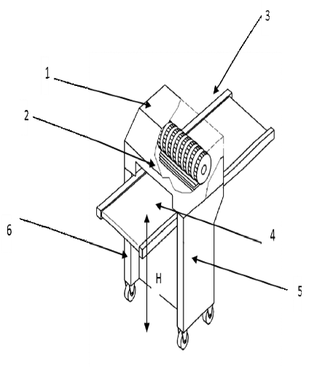

Legenda:
1. Zona 1 - zona de retenção e corte;
2. Zona 2 - zona de alimentação;
3. Zona 3 - zona de descarga;
4. Zona 4 - zona movimentação da esteira;
5. Zona 5 - Zona motriz;
6. Zona 6 - zona do sistema de rodízio para facilitar o transporte;
H - Altura da superfície da esteira de alimentação e de descarga em relação ao solo.
Fonte: Norma Técnica EN 12355:2003 + A1: 2010
1.1.3 O acesso às zonas de perigo 1, 2 e 3 deve ser impedido por meio de proteção móvel intertravada, monitorada por interface de segurança, conforme os itens 12.38 a 12.55 da NR-12, devendo ainda o acesso às zonas 2 e 3 atender às dimensões indicadas na tabela 1 e figuras 4 e 5 deste anexo.
1.1.3.1 O movimento de risco dos cilindros deve cessar totalmente em um período de tempo de até dois segundos quando a proteção móvel intertravada for aberta.
1.1.3.2 A proteção móvel deve ser projetada de forma que possa ser movimentada pelo trabalhador com uma força menor do que 50N (newton).
Tabela 1 - Relação entre a altura da abertura B e a distância A iniciando na área de contato (medidas em milímetros)

A = Distância até a área de contato.
B = Altura da abertura, incluída a distância de controle, na borda frontal da proteção ou da barra de desconexão.
Figura 4 - Vista das zonas de perigo 1 e 2 para aplicação da tabela 1
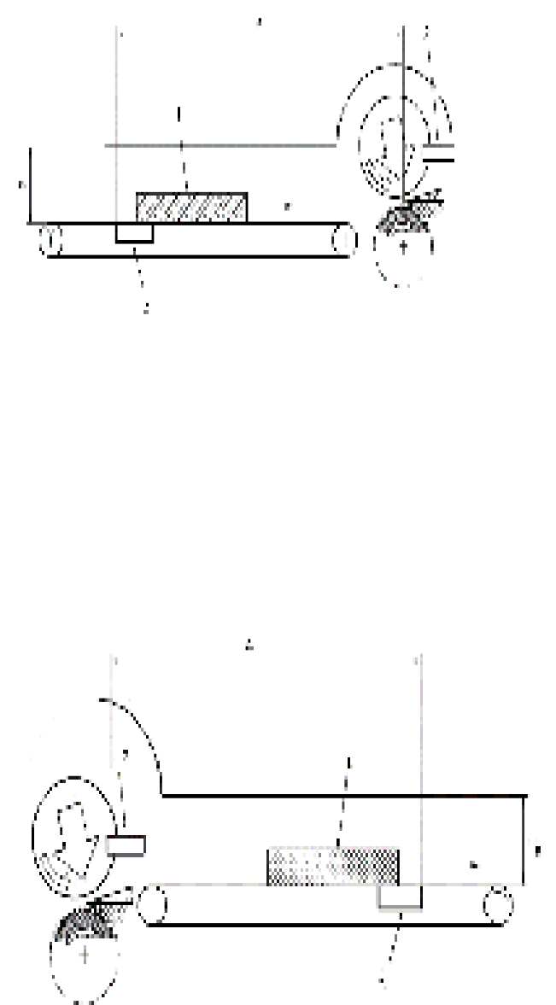

Legenda:
1. Produto;
2. Ancinho raspador;
3. Barra fixa.
Fonte: Norma Técnica EN 12355:2003 + A1: 2010

Figura 5 - Vista das zonas de perigo 1 e 3 para aplicação da tabela 1

Legenda:
1. Produto;
2. Ancinho raspador;
3. Barra fixa.
Fonte: Norma Técnica EN 12355:2003 + A1: 2010

1.1.4 O acesso à zona de perigo 4 deve ser impedido por meio de proteção móvel intertravada ou fixa, conforme os itens 12.38 a 12.55 da NR-12, para que se impeça o acesso aos movimentos perigosos dos transportadores contínuos, especialmente nos pontos de esmagamento, agarramento e aprisionamento formados pelas correias, roletes, acoplamentos e outras partes móveis das esteiras acessíveis durante a operação normal.
1.1.5 O acesso à zona de perigo 5 deve ser impedido em todas as faces por meio de proteção móvel intertravada ou fixa, conforme os itens 12.38 a 12.55 da NR-12.
1.1.6 O sistema de segurança e suas interligações devem atingir no mínimo categoria de segurança 3. (Alterado pela Portaria MTb n.º 99, de 08 de fevereiro de 2018).
1.1.7 Nas máquinas móveis que possuem rodízios, pelo menos dois deles devem possuir travas.
1.1.8 A altura “H” deve ser de 1050 mm se a altura da esteira (plano de trabalho) for fixa.
1.1.8.1 Quando a altura da esteira for regulável, a altura “H” deve permitir ajuste entre 850 mm a 1120 mm.
1.1.8.2 A altura “H” fora do padrão estabelecido nos itens 1.1.8 e 1.1.8.1 deste anexo só pode ser adotada por meio de uma análise ergonômica do trabalho (AET) do posto de trabalho.
1.1.9 Os componentes elétricos devem atender ao grau de proteção (IP), de acordo com as normas técnicas oficiais vigentes à época de publicação deste anexo.
1.1.9.1 Quando utilizado jato de pressão de água para higienização da máquina, devem ser adotadas medidas adicionais para proteger componentes elétricos externos.
II - Máquina aberta para descourear e retirar a pele e a membrana
1.2 A máquina aberta para descourear e retirar a pele e a membrana de carnes destinadas ao consumo humano é definida para fins deste anexo como a máquina com um cilindro giratório dentado ou de arraste e lâmina utilizada para descourear e retirar a pele e a membrana de carnes, de alimentação manual, sem a utilização de esteira, conforme exemplificado nas figuras 6 e 7.
1.2.1 Nas máquinas abertas para descourear e retirar a pele e a membrana somente devem ser processados produtos arredondados e grandes.
1.2.1.1 Os produtos planos somente devem ser processados em máquinas automáticas para descourear e retirar pele e película.
1.2.1.2 A máquina deve ser utilizada dentro dos limites estabelecidos no manual de instruções.
Figura 6 - Máquina aberta de descourear e de retirar a pele e a membrana

Legenda:
1. Cilindro dentado e tampa protetora;
2. Lâmina;
3. Mesa de evacuação;
4. Suporte de lâmina;
5. Mesa de alinhamento;
6. Interruptor de LIGA/DESLIGA;
7. Interruptor do pedal;
8. Sistema Motriz;
9. Dispositivo de bloqueio;
10. Altura da Mesa (H);
Fonte: Norma Técnica EN 12355:2003 + A1: 2010

Figura 7 - Sistema de uma máquina aberta de descourear e de retirar a pele e a membrana

Legenda:
1. Produto arredondado;
2. Espessura do corte ≤ 5mm (cilindro dentado) ou ≤ 0,5 mm (cilindro de arraste);
3. Mesa de alimentação;
4. Cilindro dentado ou de arraste;
5. Suporte de lâmina;
6. Lâmina;
7. Couro ou pele;
8. Pente de raspagem.
Fonte: Norma Técnica EN 12355:2003 + A1: 2010

1.2.2 Os perigos mecânicos (figura 8) e os requisitos de segurança abrangidos neste anexo se referem ao tipo de máquina descrita no item 1.2 e seus limites de aplicação.
1.2.2.1 Deve ser realizada uma prévia avaliação de risco da máquina, após a sua instalação, longo período de inatividade ou quando ocorrer mudança do processo operacional, em relação ao trabalhador, para evitar riscos adicionais oriundos do processo e das condições do ambiente de trabalho.

Figura 8 - Zonas de perigo da máquina aberta de descourear e retirar a pele e a membrana
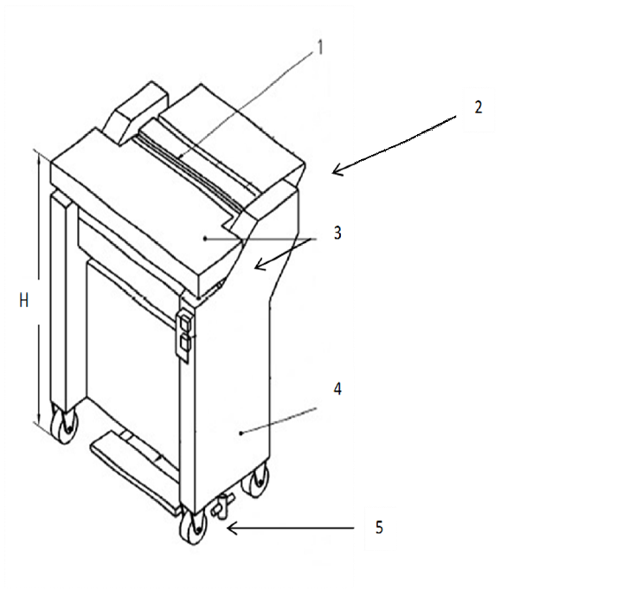

Legenda:
1. Zona 1: Zona de corte;
2. Zona 2: Zona de descarga;
3. Zona 3: Zona interna - entre cilindros e partes fixas da máquina e dispositivos de limpeza (se existentes);
4. Zona 4: Zona motriz;
5. Zona 5: Zona do sistema de rodízio para facilitar o transporte;
H. Altura da mesa de alinhamento em relação ao solo. Fonte: Norma Técnica EN 12355:2003 + A1: 2010

Figura 9 - Detalhe das zonas de perigo 1, 2 e 3 da máquina aberta de descourear e retirar a pele e a membrana (com pente raspador)

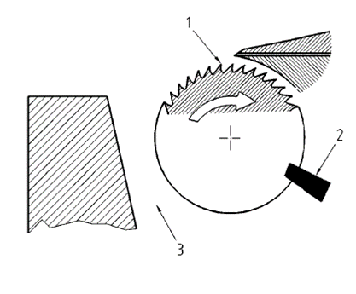

Legenda:
1. Cilindro dentado giratório e porta lâmina ajustável na altura com a lâmina montada;
2. Cilindro dentado giratório e pente raspador;
3. Cilindro dentado giratório e as partes fixas da máquina. Fonte: Norma Técnica EN 12355:2003 + A1: 2010

Figura 10 - Detalhe das zonas de perigo 1, 2 e 3 da máquina aberta de descourear e retirar a pele e a membrana (com cilindro raspador giratório).

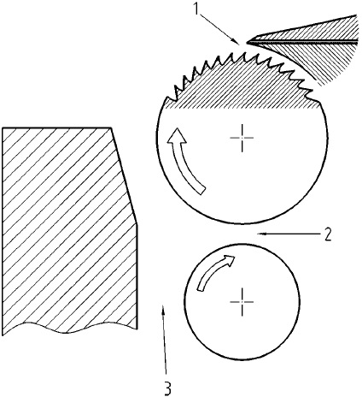

Legenda:
1. Cilindro de arraste giratório e porta lâmina fixo com a lâmina montada;
2. Cilindro de arraste giratório e cilindro raspador giratório;
3. Cilindro de arraste/cilindro raspador giratórios, com as partes fixas da máquina e o dispositivo de limpeza por jato de ar.
Fonte: Norma Técnica EN 12355:2003 + A1: 2010

1.2.3 O acesso à zona de perigo 1 (área de corte e área de separação entre o cilindro dentado ou de arraste e o porta-lâmina) deve estar protegido, aplicando-se as seguintes medidas:
1.2.3.1 A distância ajustável entre o cilindro giratório dentado ou de arraste e a extremidade da borda cortante da lâmina deve ser ≤ 5,0 mm e ≤ 0,5 mm, respectivamente.
1.2.3.2 A lâmina e o porta-lâmina devem estar projetados de forma que a lâmina somente possa ser montada em uma única posição.
1.2.3.2.1 Quando se utiliza um dispositivo de lâmina dupla acima do porta-lâmina, o conjunto de lâmina dupla não deve formar uma área de contato com o cilindro dentado, que ocorre quando a diferença entre as bordas das lâminas for ˃ 2 mm (ver a figura 11).
Figura 11 - Detalhe do dispositivo de lâmina dupla
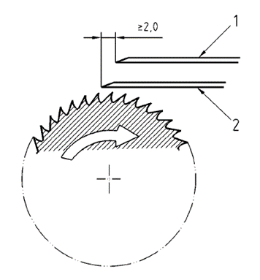

Legenda:
1 - Lâmina dupla;
2 - Porta-lâmina.
Fonte: Norma Técnica EN 12355:2003 + A1: 2010.

1.2.3.3 No caso de utilização de cilindro dentado, não é permitido que o ângulo formado pela parte (peça) livre do cilindro dentado, entre a lâmina e a borda frontal da mesa, seja maior que 35º da circunferência do cilindro, para uma mesa cuja altura é compreendida entre 850 mm a 1050 mm.
1.2.3.3.1 No caso de produtos arredondados e excepcionalmente grandes, pode-se utilizar uma mesa de alimentação que permita uma parte livre do cilindro dentado não superior a 90º para uma altura da mesa ˃ 850 mm.
1.2.3.4 No caso de utilização de cilindro de arraste, na circunferência do cilindro giratório de arraste, a distância ponto-a-ponto das ranhuras (fendas) longitudinais deve ser menor ou igual a 2,5 mm, a profundidade da fenda (ranhura) menor ou igual a 2,0 mm e as ranhuras não devem ter estrias circunferenciais (ver figura 12). (Alterado pela Portaria MTb n.º 97, de 08 de fevereiro de 2018).
Figura 12 - Requisitos de segurança do cilindro de arraste
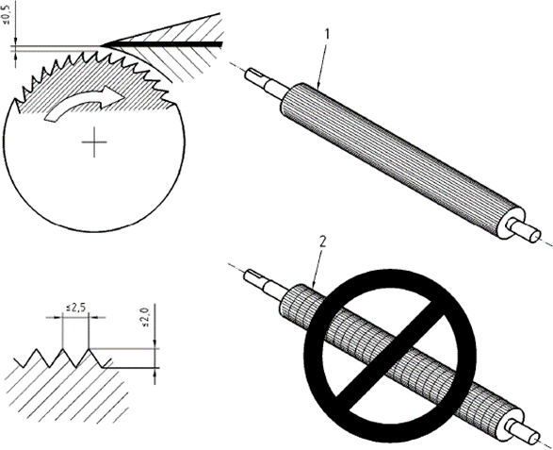

Legenda:
1 - Cilindro de arraste sem estrias circunferenciais. 2 - Cilindro de arraste com estrias circunferenciais. Fonte: Norma Técnica EN 12355:2003 + A1: 2010

1.2.3.5 O dispositivo de acionamento e parada do sistema motriz do cilindro dentado ou cilindro de arraste deve ser um comando sensível.
1.2.3.5.1 O cilindro deve parar em até dois segundos depois que o operador soltar o interruptor de comando.
1.2.3.5.2 O interruptor de comando pode ser acionado, por exemplo, com o pé, com o joelho ou com a barriga, e deve estar protegido contra qualquer acionamento involuntário.
1.2.3.5.3 O dispositivo de acionamento e parada poderá ser interligado em série com o botão de parada de emergência.
1.2.3.6 Devem-se adotar medidas para evitar o acesso de terceiros à zona de perigo 1, limitando-se o acesso apenas ao posto de trabalho do operador da máquina (acesso frontal).
1.2.3.6.1 Quando não for possível limitar o acesso por meio do posicionamento da máquina no ambiente ou da organização dos postos de trabalho, o acesso de terceiros (outras pessoas) ao cilindro dentado ou de arraste da máquina aberta para descourear e retirar a pele e a membrana deve estar protegido por proteção fixa, conforme os itens 12.38 a 12.55 da NR-12.
1.2.3.6.2 Não devem ser utilizadas luvas de malha metálica ou luvas reforçadas com arame metálico durante a operação da máquina.
1.2.4 O acesso às zonas de perigo 2, 3 e 4 deve ser impedido em todas as faces por meio de proteção móvel intertravada ou fixa, conforme os itens 12.38 a 12.55 da NR-12.
1.2.5 O sistema de segurança e suas interligações devem atingir no mínimo categoria de segurança 3. (Alterado pela Portaria MTb n.º 99, de 08 de fevereiro de 2018).
1.2.6 A altura “H” deve ser de 1050 mm se a altura da mesa de alinhamento (plano de trabalho) for fixa.
1.2.6.1 Quando a altura for regulável, a altura “H” deve permitir ajuste entre 850 mm a 1120 mm.
1.2.6.2 A altura “H” fora do padrão estabelecido nos itens 1.2.6 e 1.2.6.1 deste anexo, só pode ser adotada por meio de uma análise ergonômica do trabalho (AET) do posto de trabalho.
1.2.7 Nas máquinas móveis que possuem rodízios, pelo menos dois deles devem possuir travas.
1.2.8 Os componentes elétricos devem atender ao grau de proteção (IP), de acordo com as normas técnicas oficiais vigentes à época de publicação deste anexo.
1.2.8.1 Quando utilizado jato de pressão de água para higienização da máquina, devem ser adotadas medidas adicionais para proteger os componentes elétricos externos.
1.2.9 A máquina deve ser equipada com um dispositivo de parada de emergência, de forma que sua disposição permita o acionamento da parada de emergência dentro da área de alcance do operador.
1.2.9.1 O dispositivo de parada de emergência deve atender ao disposto na NR-12.
III - Máquina de repasse de moela
(Obs.: Para aplicação do item 1.3 e subitens, vide prazos no art. 2º da Portaria MTPS n.º 511, de 29 de abril de 2016)
1.3 Máquina de repasse de moela é definida para fins deste Anexo como a máquina com esteira e/ou local de alimentação, cilindros dentados, local de descarga e funil de resíduo de descarga utilizada para realizar o repasse da limpeza de moelas.
1.3.1 Se a máquina de limpeza de moela for adaptada para realizar também o repasse da limpeza de moela, a máquina e suas adaptações devem atender aos requisitos de segurança previstos neste anexo.
1.3.2 Os perigos mecânicos e os requisitos de segurança abrangidos neste anexo se referem ao tipo de máquina descrita no item 1.3 e seus limites de aplicação.
1.3.2.1 Deve ser realizada uma prévia avaliação de risco da máquina em relação ao trabalhador, após a sua instalação, longo período de inatividade ou quando ocorrer mudança do processo operacional, para evitar riscos adicionais oriundos do processo e das condições do ambiente de trabalho.
1.3.2.2 O acesso à zona de perigo de operação dos cilindros deve ser impedido por meio de proteção móvel intertravada, monitorada por interface de segurança, ou fixa, conforme os itens 12.38 a 12.55 da NR-12.
1.3.2.2.1 O movimento de risco dos cilindros deve cessar totalmente em um período de tempo de até dois segundos quando a proteção móvel intertravada for aberta.
1.3.2.2.2 A proteção móvel deve ser projetada de forma que possa ser movimentada pelo trabalhador com uma força menor do que 50N (newton).
1.3.2.3 O acesso às zonas de perigo do local de alimentação, do local de descarga do produto e do funil de descarga de resíduos deve ser impedido por meio de proteção que, por sua geometria, impeça o acesso aos movimentos perigosos por meio de proteção móvel intertravada ou fixa, conforme os itens 12.38 a 12.55 da NR-12, especialmente nos pontos de esmagamento, agarramento e aprisionamento formados pelos roletes, acoplamentos e outras partes móveis acessíveis durante a operação normal.
1.3.2.3.1 As proteções contra o acesso às zonas de perigo do local de alimentação, do local de descarga do produto e do funil de descarga de resíduos devem observar ainda as distâncias de segurança conforme quadro I do item “A” do Anexo I da NR-12.
1.3.2.3.2 Se for utilizada esteira para a alimentação automática da máquina ou na saída do produto, deve ser utilizada proteção móvel intertravada ou fixa, conforme os itens 12.38 a 12.55 da NR-12, que impeça a acesso aos movimentos perigosos dos transportadores contínuos, especialmente nos pontos de esmagamento, agarramento e aprisionamento formados pelas esteiras, correias, roletes, acoplamentos e outras partes móveis acessíveis durante a operação normal.
1.3.2.4 O acesso às partes móveis e transmissões de força deve ser impedido em todas as faces por meio de proteção móvel intertravada ou fixa, conforme os itens 12.38 a 12.55 da NR-12.
1.3.3 O sistema de segurança e suas interligações devem atingir no mínimo categoria de segurança 3. (Alterado pela Portaria MTb n.º 99, de 08 de fevereiro de 2018).
1.3.4 A altura “H” deve ser de 1050 mm se a altura de alimentação da máquina (plano de trabalho) for fixa.
1.3.4.1 Quando a altura de alimentação for regulável, a altura “H” deve permitir ajuste entre 850 mm a 1120 mm.
1.3.4.2 A altura “H” fora do padrão estabelecido nos itens 1.3.4 e 1.3.4.1 deste anexo, só poderá ser adotada através de uma análise ergonômica do trabalho (AET) do posto de trabalho.
1.3.5 Nas máquinas móveis que possuem rodízios, pelo menos dois deles devem possuir travas.
1.3.6 Os componentes elétricos devem atender ao grau de proteção (IP), de acordo com as normas técnicas oficiais vigentes à época de publicação deste anexo.
1.3.6.1 Quando utilizado jato de pressão de água para higienização da máquina, devem ser adotadas medidas adicionais para proteger componentes elétricos externos.
1.3.7 A máquina deve ser equipada com um dispositivo de parada de emergência, de forma que sua disposição permita o acionamento da parada de emergência dentro da área de alcance do operador.
1.3.7.1 O dispositivo de parada de emergência deve atender ao disposto na NR-12.
Disposições transitórias
(Obs.: Para aplicação do item 1.3.8 e subitens, vide prazos no §1º do art. 2º da Portaria MTPS n.º 511, de 29 de abril de 2016)
1.3.8 As máquinas utilizadas para o repasse de moela fabricadas antes da vigência desta Portaria têm o prazo indicado no Art. 2º para se adequarem ao disposto no item 1.3 e seus subitens, podendo ser utilizadas nesse período desde que atendam aos requisitos indicados nos subitens de 1.3.8.1 a 1.3.8.6.
1.3.8.1 A operação da máquina de repasse de moela só pode ser realizada por trabalhador que não utilize luvas e jalecos de manga longa.
1.3.8.2 A máquina deve ser equipada com um dispositivo de parada de emergência, de forma que sua disposição permita o acionamento da parada de emergência dentro da área de alcance do operador.
1.3.8.2.1 O dispositivo de parada de emergência deve atender ao disposto na NR-12.
1.3.8.2.2 O movimento dos cilindros deve cessar totalmente em um período de até dois segundos após o acionamento do dispositivo de parada de emergência.
1.3.8.3 O ângulo das ranhuras dos cilindros deve ser de 60° e a distância livre entre dois cilindros não deve ultrapassar 0,4 mm.
1.3.8.4 As extremidades dos roletes devem ser dotadas de proteção que impeça o acesso de membros superiores nas zonas de preensão e esmagamento.
1.3.8.5 O acesso para limpeza dos cilindros deve ser impedido por meio de proteção móvel intertravada, monitorada por interface de segurança, conforme os itens 12.38 a 12.55 da NR-12.
1.3.8.6 O sistema de segurança e suas interligações devem atingir no mínimo categoria de segurança 3. (Alterado pela Portaria MTb n.º 99, de 08 de fevereiro de 2018).
IV. Máquina Serra de Fita. (Inserido pela Portaria MTb n.º 99, de 08 de fevereiro de 2018)
1.4. A máquina serra de fita é definida para fins deste anexo como sendo aquela formada por uma mesa de alimentação fixa ou uma mesa de alimentação parcialmente deslizante ou um transportador com cilindros ou uma correia transportadora, com uma canaleta regulável deslizante, uma polia superior e uma polia inferior, uma fita de corte, uma guia superior e uma guia inferior para a fita de corte, um dispositivo para ajustar a tensão da fita de corte, um sistema motriz e componentes elétricos, dependendo da especificidade da máquina, com uma altura de corte de até 550 mm.
1.4.1 As máquinas às quais se aplicam esta norma são utilizadas para cortar:
a) ossos;
b) carnes com ou sem ossos;
c) peixes;
d) blocos de produtos alimentícios;
e) outros produtos cárneos.
1.4.2 Esta norma não se aplica à serra de fita de uso restrito a açougues, mercearias, bares e restaurantes, prevista no Anexo VII da NR-12.
1.4.3 Os perigos mecânicos e requisitos de segurança abrangidos neste anexo se referem ao tipo de máquina descrita no item 1.4, devendo ser realizada uma prévia avaliação de risco da máquina, após a sua instalação, longo período de inatividade ou quando ocorrer mudança do processo operacional, em relação ao trabalhador, para evitar riscos adicionais oriundos do processo e das condições do ambiente de trabalho.
1.4.4 São consideradas zonas de perigo, conforme a figura 1:
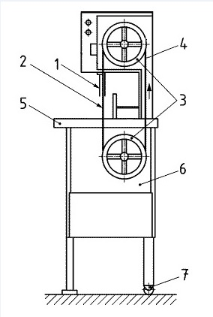

Legenda:
1- Zona 1- Parte da fita de corte coberta por canaleta regulável deslizante 2 - Zona 2- Área de corte
3 - Zona 3 - Polias inferior e superior
4 - Zona 4 - Fita de corte fora da área de corte
5 - Zona 5 - Mesa de alimentação (fixa e/ou parcialmente deslizante) 6 - Zona 6 - Unidade motriz
7 - Zona 7- Sistema de rodízio para facilitar o transporte. H - Altura da mesa de trabalho em relação ao solo

Figura 1 - Zonas de perigo da máquina serra de fita Fonte: Norma Técnica EN 12268:2014

1.4.5 O acesso a zona de perigo 1 deve possuir uma canaleta regulável deslizante, para enclausurar o perímetro da fita serrilhada na região de corte, liberando apenas a área mínima de fita serrilhada para operação.
1.4.6 O acesso à zona de perigo 2, área de corte da lâmina, deve ser impedido pela aplicação conjunta das seguintes medidas:
a) limitar a distância das mãos do(s) operador(es) a no mínimo 20 cm da fita, por todos os lados; (Vide prazo
- Portaria MTb n.º 99, de 08 de fevereiro de 2018).
b) não utilizar luvas de malha de aço, anticorte ou de material que possibilite agarramento;
c) quando utilizar vestimentas de manga longa na realização da atividade, esta deve ter fechamento no punho;
d) adotar medidas para evitar o acesso de terceiros à zona de perigo 2, limitando-se o acesso apenas ao posto de trabalho do(s) operador(es) da máquina. (Vide prazo - Portaria MTb n.º 99, de 08 de fevereiro de 2018).
1.4.6.1 Os cortes que exijam distância inferior ao previsto na letra “a” do item 1.4.6, somente podem ser realizados com a utilização de dispositivo que proteja completamente as mãos do(s) operador(es).
1.4.6.1.1 O dispositivo para proteção, constituído por material resistente ao corte da serra, pode ser do tipo empurrador, anteparo físico ou outras alternativas, conforme exemplos das figuras 2, 3 e 4, que impeçam o contato das mãos com a fita de corte;
1.4.6.1.2 As soluções alternativas para proteção devem ser projetadas de modo a atingir o nível necessário de segurança previsto neste anexo.
1.4.6.2 Quando não for possível limitar o acesso por meio do posicionamento da máquina no ambiente ou da organização dos postos de trabalho, o acesso de terceiros (outras pessoas) à área de corte da lâmina deve estar protegido por meio de proteção fixa ou móvel intertravada, conforme os itens de 12.38 a 12.55 da NR-12.

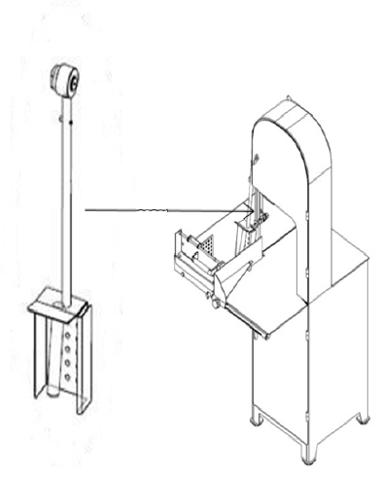

Figura 2 - Exemplo de dispositivo para proteção da mão do trabalhador Fonte: Arquivo da subcomissão de máquinas da CNTT da NR-36
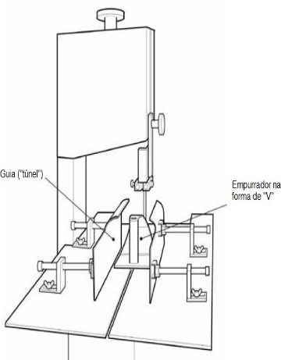

Figura 3 - Exemplo de dispositivo para proteção da mão do trabalhador
Fonte: Reducing bandsaw accidents in the food industry. Guidance Note PM33 do HSE (Health and Safety Executive), 2000.
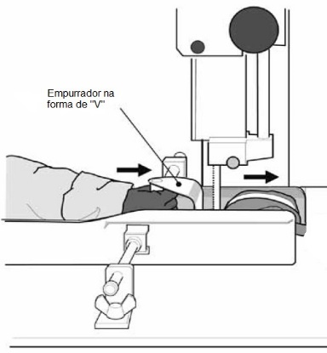

Figura 4 - Exemplo de dispositivo para proteção da mão do trabalhador
Fonte: Reducing bandsaw accidents in the food industry. Guidance Note PM33 do HSE (Health and Safety Executive), 2000.

1.4.7 O acesso à zona de perigo 3, polias inferior e superior e à zona de perigo 4, fita de corte fora da área de corte, deve ser impedido em todas as faces por meio de proteção móvel intertravada, conforme os itens 12.38 a 12.55 da NR-12.
1.4.8 Na zona de perigo 5, mesa de alimentação, quando utilizada a mesa parcialmente deslizante, esta deve ser projetada para impedir qualquer salto ou deslizamento para fora dos trilhos ou da guia.
1.4.9 O acesso à zona de perigo 6, unidade motriz, deve ser impedido por meio de proteção móvel intertravada ou fixa, conforme os itens 12.38 a 12.55 da NR-12, que impeça o acesso aos movimentos perigosos do sistema motriz durante a operação normal.
1.4.10 A máquina serra de fita com uma altura de corte maior do que 420 mm deve ser dotada de unidade de alimentação e de evacuação não automática, como por exemplo, transportador com cilindros, correia (cinta) transportadora, mesa deslizante, entre outros.
1.4.11 Devem ser adotadas medidas para impedir a passagem de pessoas e materiais no espaço imediatamente atrás do(s) operador(es) de modo a evitar seu deslocamento acidental durante a operação.
1.4.12 Nas máquinas móveis que possuem rodízios, pelo menos dois deles devem possuir travas.
1.4.13 A altura “H”, a partir do solo até a superfície superior da mesa de alimentação deve estar entre 850 mm à 1120 mm.
1.4.13.1 A altura “H” fora do padrão estabelecido no item 1.4.10 deste anexo só pode ser adotada por meio de uma Análise Ergonômica do Trabalho (AET) do posto de trabalho.
1.4.14 Os componentes elétricos devem atender ao grau de proteção (IP), de acordo com as normas técnicas oficiais vigentes à época de publicação deste anexo.
1.4.14.1 Quando utilizado jato de pressão de água para higienização da máquina devem ser adotadas medidas adicionais para proteger componentes elétricos externos.
1.4.15 A máquina deve ser equipada com um dispositivo de parada de emergência, de forma que sua disposição permita o acionamento da parada de emergência dentro da área de alcance do operador.
1.4.15.1 O dispositivo de parada de emergência deve atender ao disposto na NR-12.
1.4.16 O sistema de segurança e suas interligações devem atingir no mínimo categoria de segurança 3.
1.4.17 Os operadores da máquina serra de fita devem estar identificados durante seu turno de trabalho.
V. Máquina para corte de carcaças de animais de médio e grande porte.
(Inserido pela Portaria MTb n.º 1.087, de 18 de dezembro de 2018 - Vide prazo para implementação no art. 3º)
1.5 A máquina para corte de carcaças de animais de médio e grande porte é definida para fins deste anexo como a máquina com discos giratórios utilizados para a segregação de carcaças tais como pernil, carré, sobre paleta ou outros e dotada de esteira transportadora automática, conforme exemplificado na Figura 1 (a figura é meramente ilustrativa, para fins de demonstração das partes da máquina).
1.5.1 A máquina deve ser utilizada dentro dos limites estabelecidos no manual de instruções do fabricante.
Figura 1 - Módulo da máquina para corte de carcaças de animais de médio e grande porte
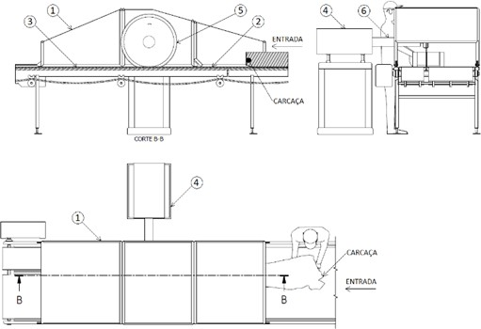

Legenda:
1 - Proteção externa fixa ou móvel da área de corte;
2 - Esteira transportadora de alimentação (entrada de produtos); 3 - Esteira transportadora de descarga (saída de produtos);
4 - Proteção fixa ou móvel do sistema motriz; 5 - Disco de corte;
6 - Proteção fixa do eixo de transmissão do sistema motriz.

1.5.2 Os perigos mecânicos (Figura 2) e os requisitos de segurança abrangidos neste anexo se referem ao tipo de máquina descrita no item 1.5 e seus limites de aplicação.
1.5.3 Deve ser realizada uma prévia avaliação de risco da máquina, após a sua instalação, longo período de inatividade ou quando ocorrer mudança do processo operacional, em relação ao trabalhador, para evitar riscos adicionais oriundos do processo e das condições do ambiente de trabalho.
Figura 2 - Zonas de perigo da máquina para corte de carcaças de animais de médio e grande porte
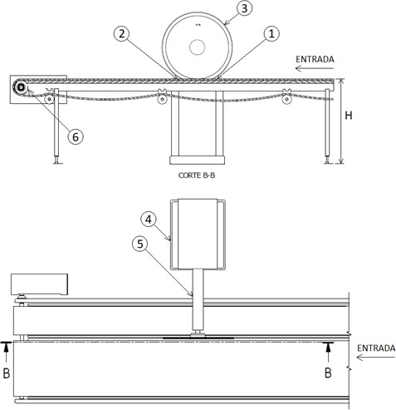

Legenda:
1 - Zona de corte - alimentação; 2 - Zona de corte - descarga;
3 - Zona de movimentação do disco de corte; 4 - Zona motriz;
5 - Zona de transmissão;
6 - Zona de movimentação da esteira;
H - Altura da superfície da esteira transportadora de alimentação e de descarga, em relação ao solo.
1.5.4 O acesso à zona de perigo 1 (alimentação), zona de perigo 2 (descarga) e zona de perigo 3 (movimentação do disco de corte) deve ser impedido por meio de proteção fixa ou móvel intertravada monitorada por interface de segurança, conforme os itens 12.38 a 12.55 da NR-12.
1.5.4.1 Devem ser observadas as distâncias de segurança previstas no Quadro I do item A do Anexo I da NR- 12 ou adotadas as seguintes medidas de proteção de forma conjunta:
a) instalar dispositivos de obstrução, constituídos por material rígido, para impedir o acesso inadvertido na zona de perigo 1 (alimentação), zona de perigo 2 (descarga) e zona de perigo 3 (movimentação do disco de corte), com as seguintes especificações:
I. dois dispositivos de obstrução basculantes frontais paralelos na face de entrada do corte (zona de perigo 1), que ofereçam resistência para evitar o contato acidental com o disco, com massa de no mínimo 2 kg cada um;
II. dispositivos de obstrução fixo na face de saída do corte (zona de perigo 2), que recubra o disco;
III. proteção fixa na zona de movimentação do disco de corte (zona de perigo 3), que recubra o disco;
b) atender a altura e as distâncias especificadas na figura 3 e na tabela 1:
Figura 3 - Dispositivos de obstrução e proteções internas e externas
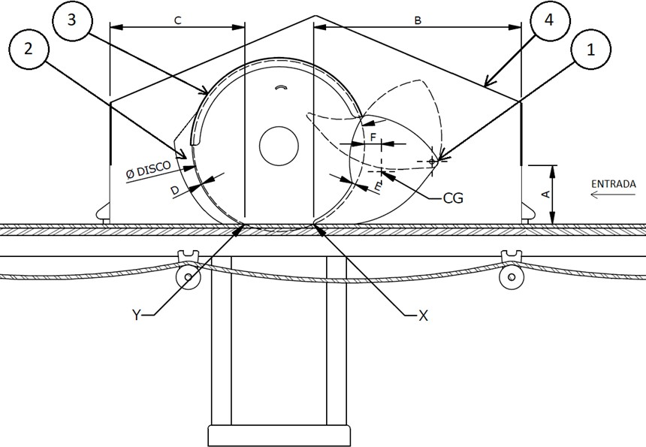

Legenda:
1 - Dois dispositivos de obstrução frontais na face de entrada do corte. Tais dispositivos devem estar posicionados paralelamente, um de cada lado do disco de corte. A distância (fenda) entre os dispositivos basculantes deve ser de no máximo 12 mm;
2 - O dispositivo de obstrução na face de saída do corte deve possuir espessura igual ou maior que a espessura do disco de corte;
3 - Proteção fixa na zona de movimentação do disco de corte; 4 - Proteção externa fixa ou móvel da área de corte:

A - Altura da abertura na entrada e na saída de produtos;
B - Distância medida do ponto de intersecção do disco com a mesa, na zona de alimentação (ponto X), até o posto de trabalho junto à superfície que restringe o acesso do corpo ou parte deste;
C - Distância medida do ponto de intersecção do disco com a mesa, na zona de descarga (ponto Y), até o posto de trabalho junto à superfície que restringe o acesso do corpo ou parte deste;
D - Distância (fenda) máxima entre o disco e o dispositivo de obstrução da parte traseira do disco;
E - Transposição mínima entre os dispositivos de obstrução basculantes frontais (1) e o disco de corte;
F - Distância mínima entre o disco de corte e o centro de gravidade dos dispositivos de obstrução basculantes
(1) para garantir que tais dispositivos se mantenham sempre recobrindo o disco; X - Ponto de intersecção do disco com a mesa, na zona de alimentação;
Y - Ponto de intersecção do disco com a mesa, na zona de descarga;
CG - Centro de gravidade dos dispositivos de obstrução basculantes frontais (1). Tabela 1 - Medidas de altura e distâncias (medidas em milímetros)

Tabela 1 - Medidas de altura e distâncias (medidas em milímetros)
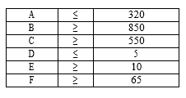

1.5.4.1.1 Podem ser adotados outros dispositivos de obstrução, observados o item 12.5 e o subitem 12.38.1 da NR-12, desde que garantam a mesma eficácia dos mencionados neste item e atendam ao disposto nas normas técnicas oficiais vigentes tipos A e B e, na ausência dessas, normas internacionais ou europeias harmonizadas aplicáveis.
1.5.4.2 O movimento dos discos de corte deve cessar totalmente antes da abertura da proteção móvel intertravada.
1.5.4.3 Caso a proteção externa fixa ou móvel da área de corte seja aberta em sua face superior, devem ser observadas as distâncias de segurança previstas no Quadro II, do item A, do Anexo I, da NR-12.
1.5.5 O acesso à zona de perigo 4 (motriz) e zona de perigo 5 (transmissão) deve ser impedido em todas as faces por meio de proteção fixa ou móvel intertravada monitorada por interface de segurança, conforme os itens 12.38 a 12.55 da NR-12.
1.5.6 O acesso à zona de perigo 6 (movimentação da esteira) deve ser impedido por meio de proteção fixa ou móvel intertravada, monitorada por interface de segurança, conforme os itens 12.38 a 12.55 da NR-12, para que impeça o acesso aos movimentos perigosos dos transportadores contínuos, especialmente nos pontos de esmagamento, agarramento e aprisionamento formados pelas correias, roletes, acoplamentos, eixos de transmissão da esteira e outras partes móveis das esteiras acessíveis durante a operação normal.
1.5.7 As proteções móveis intertravadas devem ser projetadas de forma que possam ser movimentadas pelo trabalhador com uma força menor do que 50 N (newtons).
1.5.8 O sistema de segurança e suas interligações devem atingir no mínimo categoria de segurança 3.
1.5.9 Quando houver intervenção de trabalhadores na atividade, a altura "H", indicada na Figura 2, deve ser de 1000 mm, se a altura da esteira (plano de trabalho) for fixa.
1.5.9.1 Quando a altura da esteira for regulável, a altura "H" deve permitir ajuste entre 850 mm a 1120 mm.
1.5.9.2 A altura "H" fora do padrão estabelecido nos itens 1.5.9 e 1.5.9.1 deste anexo só poderá ser adotada por meio de uma Análise Ergonômica do Trabalho - AET do posto de trabalho.
1.5.10 Os componentes elétricos devem atender ao grau de proteção (IP), de acordo com as normas técnicas oficiais vigentes à época de publicação deste anexo.
1.5.10.1 Quando utilizado jato de pressão de água para higienização da máquina, devem ser adotadas medidas adicionais para proteger componentes elétricos externos.
1.5.11 A máquina deve ser equipada com um ou mais dispositivos de parada de emergência que permitam a interrupção de seu funcionamento a partir de qualquer um dos operadores em seus postos de trabalho.
1.5.11.1 O dispositivo de parada de emergência deve atender ao disposto na NR-12.

